상품제안서
센트포유 무릎담요 SUA1 | 상품코드: F29732

 |  |  |  |  |  |  | 02-412-0044 | www.easy1.co.kr
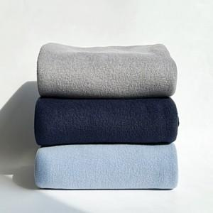

【상세/제작정보】 | *인쇄 사이즈 한글 기준 15자 이내 최대 120 X 50 이며 기본 15자 초과 / 로고 자수는 별도로 문의 바랍니다, 포장은 기본 OPP 포장이며 추가 옵션에는 쇼핑백(개 당 500원)이 준비 되어 있습니다,

【인쇄/포장옵션】 | 자수 / 기본 OPP포장 / 쇼핑백 500원 추가 비용 발생

【공급단가】 | 수량 | 200~ | 500~ | 1,000~ | 3,000~ | 5,000~
*VAT별도 | 단가 | 4,870원 | 4,790원 | 4,680원 | 4,560원 | 4,480원

【상품 URL】 | http://www.easy1.co.kr/src/goods_detail.php?gdno=29732

